zadanie1
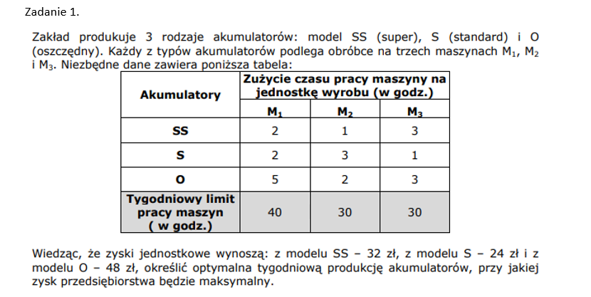
 |  | 1.Zapis modelu
 |  | fc: | 32x1+24x2+48x3~`max
 |  | wo1: | 2x1+2x2+5x3<=40
 |  | wo2: | 1x1+3x2+2x3<=30
 |  | wo3: | 3x1+1x2+3x3<=30
 |  | wb: | x1,x2,x3>=0

 |  | 2.Postac kanoniczna
 |  |  |  | wprowadznie zmiennych swobodnych
 |  | wb1 | 2x1+2x2+5x3+x4=40
 |  | wb2 | 1x1+3x2+2x3+x5=30
 |  | wb3 | 3x1+1x2+3x3+x6=30
 |  | fc= | 32x1+24x2+48x3+0x4+0x5+0x6~`max
 |  | wb | x1,x2,x3,x4,x5,x6>=0

 |  | 3.Tablica simpleks

 | 1tablica | Cj: | 32 | 24 | 48 | 0 | 0 | 0
 | Cb: | Xb/Xj: | x1 | x2 | x3 | x4 | x5 | x6 | bi: | bi/aik:
 | 0 | x4 | 2 | 2 | 5 | 1 | 0 | 0 | 40 | 8 | min kr wyjścia
 | 0 | x5 | 1 | 3 | 2 | 0 | 1 | 0 | 30 | 15
 | 0 | x6 | 3 | 1 | 3 | 0 | 0 | 1 | 30 | 10
 |  | Zj | 0 | 0 | 0 | 0 | 0 | 0 | 0 |  |  | wartość funkcji celu
 |  | Cj-Zj | 32 | 24 | 48 | 0 | 0 | 0
 |  |  |  |  | max kr wejscia
 |  | jak w wierszu cj-zj występują wartości dodatnie to rozwiązanie nie jest optymalne

 | 2tablica | Cj: | 32 | 24 | 48 | 0 | 0 | 0
 | Cb: | Xb/Xj: | x1 | x2 | x3 | x4 | x5 | x6 | bi: | bi/aik:
zmiana | 48 | x3 | 0.4 | 0.4 | 1 | 0.2 | 0 | 0 | 8 | 20
 | 0 | x5 | 0.2 | 2.2 | 0 | -0.4 | 1 | 0 | 14 | 70
w tym mam błąd | 0 | x6 | 1.8 | -0.2 | 0 | -0.6 | 0 | 1 | 6 | 3.3333333333 | min kr wyjscia
 |  | Zj | 19.2 | 19.2 | 48 | 9.6 | 0 | 0 | 384
 |  | Cj-Zj | 12.8 | 4.8 | 0 | -9.6 | 0 | 0
 |  |  | max kr wejscia

 | 3tablica | Cj: | 32 | 24 | 48 | 0 | 0 | 0
 | Cb: | Xb/Xj: | x1 | x2 | x3 | x4 | x5 | x6 | bi: | bi/aik:
 | 48 | x3 | 0 | 0.44444444444 | 1 | 0.33333333333 | 0 | -0.22222222222 | 6.6666666667 | 15
 | 0 | x5 | 0 | 2.2222222222 | 0 | -0.33333333333 | 1 | -0.11111111111 | 13.333333333 | 6 | min kr wyjscia
 | 32 | x1 | 1 | -0.11111111111 | 0 | -0.33333333333 | 0 | 0.55555555556 | 3.3333333333 | -30
 |  | Zj | 32 | 17.777777778 | 48 | 5.3333333333 | 0 | 7.1111111111 | 426.66666667
 |  | Cj-Zj | 0 | 6.2222222222 | 0 | -5.3333333333 | 0 | -7.1111111111
 |  |  |  | max kr wejscia

 | 4tablica | Cj: | 32 | 24 | 48 | 0 | 0 | 0
 | Cb: | Xb/Xj: | x1 | x2 | x3 | x4 | x5 | x6 | bi: | bi/aik:
 | 48 | x3 | 0 | 0 | 1 | 0.4 | -0.2 | -0.2 | 4
zmiana | 24 | x2 | 0 | 1 | 0 | -0.15 | 0.45 | -0.05 | 6
 | 32 | x1 | 1 | 0 | 0 | -0.35 | 0.05 | 0.55 | 4
 |  | Zj | 32 | 24 | 48 | 4.4 | 2.8 | 6.8 | 464
 |  | Cj-Zj | 0 | 0 | 0 | 4.4 | 2.8 | 6.8

 |  | x3 | 4 | ilość x1
 |  | x2 | 6 | ilość x2
 |  | x1 | 4 | ilość x3
 |  | Wartość fc w rozwiązaniu optymalnym wynosi 464

